自己申告書および雇用情報シート
職業紹介事業者が求人を受け付ける際の自己申告書

 |  |  |  |  |  |  |  |  |  |  |  |  |  |  |  |  |  |  |  |  |  |  |  |  | 記入日： |  |  | 年 | 月 |  | 日

 |  | 私どもは、この求人⼈申込みの時点において、ハローワークにおける求人不受理の対象のいずれにも該当いたしません。

 |  | 事業所名

 |  | 事業所所在地

 |  | 代表者名 |  |  |  |  |  |  |  |  |  |  |  |  |  | ㊞

 |  |  | 対象条項など、求人不受理制度の内容について厚生労働省のリーフレット『労働関係法令違反があった事業所の新卒求人は受け付けません！』
 |  |  | （LL281226派若01）により確認し、理解しました。

 |  | チェックシート

 |  | 以下の求人不受理の対象に該当する場合は、チェック欄にレ点（「✔」）を記入してください。なお、平成28年３月以降に以下のうち１つでも該当する場合は、
 |  | ハローワークにおける求人不受理の対象となります。
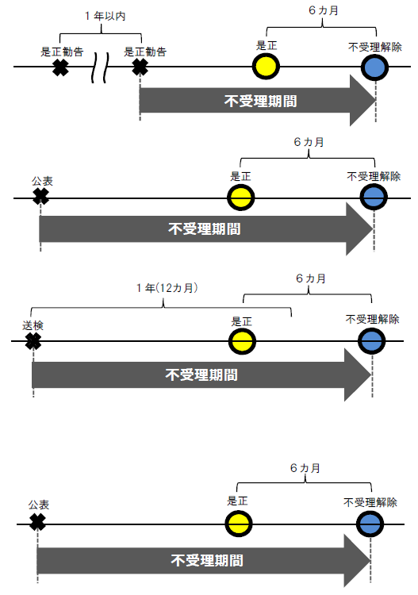
 |  | １．労働基準法及び最低賃金法関係
 |  | （１）過去１年間に２回以上同一の対象条項違反行為により、
 |  |  | 労働基準監督署から是正勧告を受け、

 |  |  |  | ａ 当該違反行為を是正していない。
 |  |  |  | ｂ 是正してから６カ月が経過していない。

 |  | （２）違法な長時間労働を繰り返している企業として
 |  |  | 企業名が公表され、

 |  |  |  | ａ 当該違反行為を是正していない。
 |  |  |  | ｂ 是正してから６カ月が経過していない。

 |  | （３）対象条項違反行為に係る事件が送検かつ公表され、

 |  |  |  | ａ 当該違反行為を是正していない。
 |  |  |  | ｂ 送検後１年が経過していない。
 |  |  |  | ｃ 是正してから６カ月が経過していない。

 |  | ２．男女雇用機会均等法及び育児・介護休業法関係
 |  | （１）対象条項違反の是正を求める勧告に従わず、
 |  |  | 企業名が公表（※）され、

 |  |  |  | ａ 当該違反行為を是正していない。
 |  |  |  | ｂ 是正してから６カ月が経過していない。
 |  |  |  |  | ※男女雇用機会均等法第30条または育児・介護
 |  |  |  |  | 休業法第56条の２の規定による。

 |  | ３．項目１及び項目２共通
 |  | （１）求人不受理期間中に再度同一の対象条項違反により、
 |  |  | ➀労働基準監督署による是正勧告、
 |  |  | ➁雇用均等室による助言や指導、勧告を受けており、その後、

 |  |  |  | ａ 当該違反行為を是正していない。
 |  |  |  | ｂ 是正してから６カ月が経過していない。

青少年雇用情報シート（企業全体での【 正社員 】に関する情報です）
 |  |  |  |  |  |  |  |  |  |  |  |  |  |  |  |  |  |  |  |  |  |  |  |  |  |  |  |  |  | ※海外支店等に勤務している労働者については除外した情報となります

事業所名 |  |  |  |  |  | 求人番号 |  |  |  |  |  |  |  |  |  |  |  |  |  |  |  |  |  | 記入日： |  |  |  | 年 | 月 |  | 日

１ 募集・採用に関する情報 |  |  |  |  |  |  | 企業全体の情報 |  |  |  |  |  |  |  |  |  |  |  | 【 】に関する情報
 | ① | 直近３事業年度の新卒者等の採用者数 |  |  |  |  | 前年度 |  | 人 | 2年度前 |  |  | 人 | 3年度前 |  |  |  | 人 | 前年度 |  | 人 | 2年度前 |  |  | 人 | 3年度前 |  |  |  | 人
 |  | 直近３事業年度の新卒者等の離職者数 |  |  |  |  | 前年度 |  | 人 | 2年度前 |  |  | 人 | 3年度前 |  |  |  | 人 | 前年度 |  | 人 | 2年度前 |  |  | 人 | 3年度前 |  |  |  | 人
 | ② | 直近３事業年度の新卒者等の採用者数（男性） |  |  |  |  | 前年度 |  | 人 | 2年度前 |  |  | 人 | 3年度前 |  |  |  | 人 | 前年度 |  | 人 | 2年度前 |  |  | 人 | 3年度前 |  |  |  | 人
 |  | 直近３事業年度の新卒者等の採用者数（女性） |  |  |  |  | 前年度 |  | 人 | 2年度前 |  |  | 人 | 3年度前 |  |  |  | 人 | 前年度 |  | 人 | 2年度前 |  |  | 人 | 3年度前 |  |  |  | 人
 | ③ | 平均継続勤務年数 |  |  |  |  |  |  |  |  |  |  |  |  |  |  | 年 |  |  |  |  |  |  |  |  |  |  |  | 年
 | ※ | 従業員の平均年齢 （参考値として、可能であれば記載してください。） |  |  |  |  |  |  |  |  |  |  |  |  |  |  | 歳 |  |  |  |  |  |  |  |  |  |  |  | 歳

２ 職業能力の開発及び向上に関する取組の実施状況
 | ① | 研修の有無及びその内容 |  |  |  |  | 有 ・ 無
 | ② | 自己啓発支援の有無及びその内容 |  |  |  |  | 有 ・ 無
 | ③ | メンター制度の有無 |  |  |  |  | 有 ・ 無
 | ④ | キャリアコンサルティング制度の有無及びその内容 |  |  |  |  | 有 ・ 無
 | ⑤ | 社内検定等の制度の有無及びその内容 |  |  |  |  | 有 ・ 無

３ 職場への定着の促進に関する取組の実施状況 |  |  |  |  |  |  | 企業全体の情報 |  |  |  |  |  |  |  |  |  |  |  | 【 】に関する情報
 | ① | 前事業年度の月平均所定外労働時間 |  |  |  |  |  |  |  |  |  |  |  |  |  |  | 時間 |  |  |  |  |  |  |  |  |  |  |  | 時間
 | ② | 前事業年度の有給休暇の平均取得日数 |  |  |  |  |  |  |  |  |  |  |  |  |  |  | 日 |  |  |  |  |  |  |  |  |  |  |  | 日
 | ③ | 前事業年度の育児休業取得者数／出産者数 |  |  |  |  | 女性 | ／ |  |  | 人 | 男性 |  |  | ／ |  |  | 人 | 女性 | ／ |  |  | 人 | 男性 |  |  | ／ |  |  | 人
 | ④ | 役員及び管理的地位にある者に占める女性の割合 |  |  |  |  | 役員 |  |  |  | ％ | 管理職 |  |  |  |  |  | ％
 | ※ ④については、雇用形態に関わらず企業全体における割合を示しています。

